Bug_01
Category | Label | Value
Bug ID | ID number | #1
 | Name | Değerlendirme - Yorumlu ve yorumsuz olmak üzere bir ürün için iki değerlendirme eklenebiliyor.
 | Reporter | Mustafa Günaydın
 | Submit Date | 2022-08-28
Bug overview | Summary | Puanlama ile ve puanlamaya yorum ekleyip değerlendirme yapılarak ürün hakkında iki adet değerlendirme yapılabiliyor.
 | URL | https://www.hepsiburada.com/taotronics-soundliberty-53-pro-usb-c-sarj-kilifli-dort-mikrofonlu-ipx8-ter-su-dayanikli-tek-cift-kullanim-bluetooth-kulaklik-30-saat-muzik-siyah-p-hbv000011b9dl
 | Screenshot | 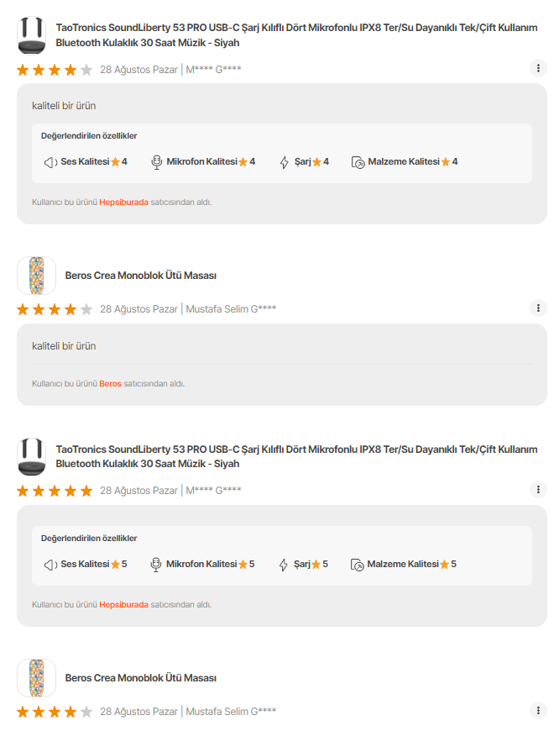
Environment | Platform | Windows
 | Operating System | Windows 10 Home Single Language
 | Browser | Chrome 104.0.5112.102
Bug details | Steps to reproduce | 1 - Hepsiburada.com'a gidilir. 2 - Siparişi tamamlanan bir hesaba giriş yapılır. 3 - Önceden satın alınmış ürüne tıklanır. 4 - Ürün sayfasında Değerlendir butonuna tıklanır. 5 - Ürün Değerlendirin bölümünden puan verilir. 6 - Özellikleri değerlendirin bölümünü Daha Sonra butonuna tıklanarak geçilir. 7 - Ürün hakkındaki düşünceleriniz bölümü boş bırakılır. 8 - Değerlendir butonuna tıklanır. 9 - Tekrar aynı ürüne gidilerek yeniden Değerlendirme yapılır. 10 - Puanlama ve yorum eklenir. 11 - Değerlendir butonuna tıklanır. 12 - Değerlendirmelerim sayfasına gidilir.
 | Expected result | Bir ürün için bir değerlendirme eklenir
 | Actual result | Bir ürün için iki değerlendirme eklenir
 | Description | /
Bug tracking | Severity | Minor
 | Assigned to | /
 | Priority | Low
Notes | Notes | /

Bug_02
Category | Label | Value
Bug ID | ID number | #2
 | Name | Değerlendirme - Açılan değerlendirme sekmesinin kapatılması
 | Reporter | Mustafa Günaydın
 | Submit Date | 2022-08-28
Bug overview | Summary | Ürün Değerlendirme sayfasında değerlendirme kısmı sayfanın diğer bölümüne tıklanınca yada 'Esc' tuşuna basınca kapanmıyor.
 | URL | https://www.hepsiburada.com/taotronics-soundliberty-53-pro-usb-c-sarj-kilifli-dort-mikrofonlu-ipx8-ter-su-dayanikli-tek-cift-kullanim-bluetooth-kulaklik-30-saat-muzik-siyah-p-HBV000011B9DL?magaza=Hepsiburada
 | Screenshot | 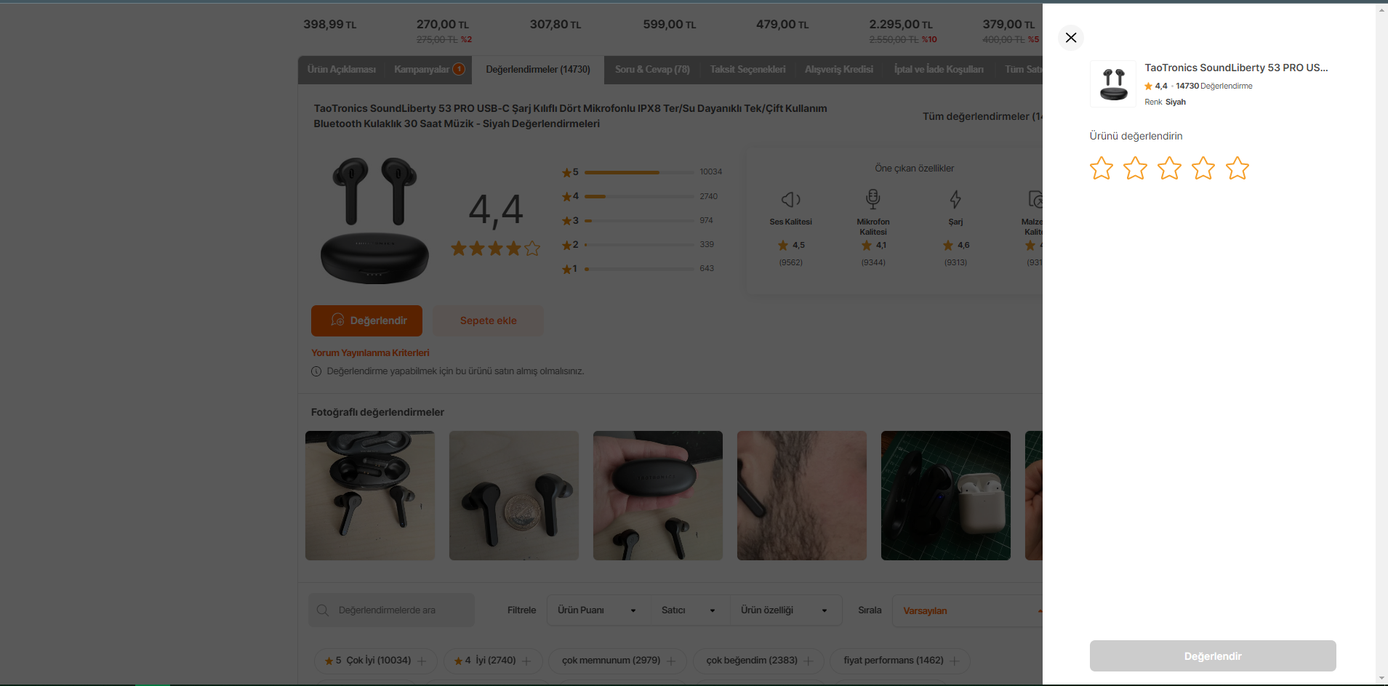
Environment | Platform | Windows
 | Operating System | Windows 10 Home Single Language
 | Browser | Chrome 104.0.5112.102
Bug details | Steps to reproduce | 1 - Hepsiburada.com'a gidilir. 2 - Siparişi tamamlanan bir hesaba giriş yapılır. 3 - Önceden satın alınmış ürüne tıklanır. 4 - Ürün sayfasında Değerlendir butonuna tıklanır.
 | Expected result | Açılan Değerlendirme bölümünün sayfanın diğer bölümüne tıklanınca yada 'Esc' tuşuna basınca kapanması.
 | Actual result | Açılan Değerlendirme bölümü sadece kapatma butonuna tıklanınca kapanıyor.
 | Description | /
Bug tracking | Severity | Minor
 | Assigned to | /
 | Priority | Low
Notes | Notes | /

